MATRIZ
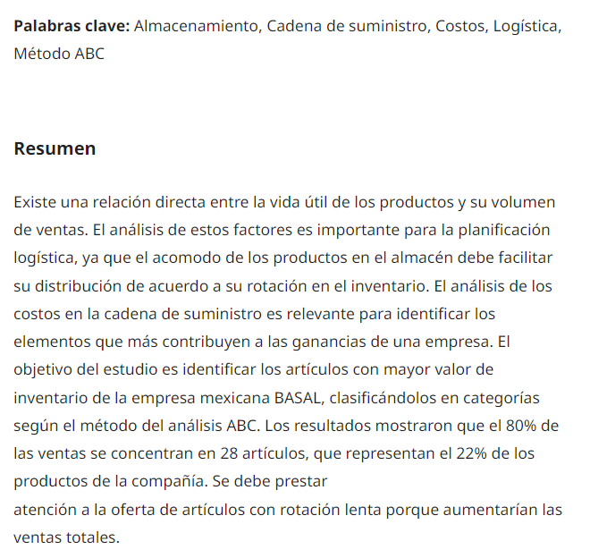
 |  |  |  |  | VALOR X PRODUCTO
 |  |  |  |  | PRODUCTO A |  | $98,254
 |  |  |  |  | PRODUCTOS B |  | $52,000
 |  |  |  |  | PRODUCTOS C |  | $22,100

 |  |  | % VENTAS POR MES |  |  |  |  |  |  |  |  |  |  |  |  | SEGUN METODO ABC
 |  |  | DIC | ENERO | FEBRERO | MARZO | ABRIL | MAYO | JUNIO | JULIO | AGOST | SEPT. | OCT | NOV | 100% | % | %
 |  |  | 4 | 1 | 5 | 8 | 16 | 8 | 10 | 6 | 11 | 14 | 12 | 5 | 100 | CANTIDAD | VALOR
 |  | PRODUCTO A | 2 |  | 3 |  | 4 |  | 5 | 4 |  |  | 10 |  | 28 | 20% | 80%
 |  | PRODUCTO B | 1 |  | 2 | 3 | 4 | 2 | 1 | 1 | 3 | 5 |  |  | 22 | 30% | 15%
 |  | PRODUCTO C | 1 | 1 |  | 5 | 8 | 6 | 4 | 1 | 8 | 9 | 2 | 5 | 50 | 50% | 5%

Analisis cantidades vendidas

%
 |  |  |  | METODO ABC
 |  |  |  | VALOR | 80% | 15% | 5%
 |  |  |  | CANTIDAD | 20% | 30% | 50%
 |  |  |  | PRODUCTOS | A | B | C

 |  |  |  | 80% | DE LAS VENTAS
 |  |  |  | 28 | SE CONCENTRARON EN ARTICULOS
 | La empresa realizará el análisis por 100 productos que ingresaron a la empresa. |  |  | 22% | DE ARTICULOS DE LA COMPANIA
 | 1.Identifique que mes tuvo la mayor venta la empresa |  |  | 78% | CORRESPONDEN A ARTICULOS B Y C
 | 2.Identifique que mes tuvo la menor venta |  |  | 100% | DE ARTICULOS DE LA COMPANIA
 | 3. Nombre los meses que la empresa tuvo las mayores ventas

 |  |  |  |  |  |  |  |  |  | ANALISIS DE CANTIDADES VENDIDAS

 |  |  |  |  |  |  |  |  |  | En abril se vendieron mas productos
 |  |  |  |  |  |  |  |  |  | en enero se vendio lo minimo
 |  |  |  |  |  |  |  |  |  | en abril,septiembre y octubre se vendieron mas productos

 |  |  |  |  |  |  | o

VENTAS TOTALES
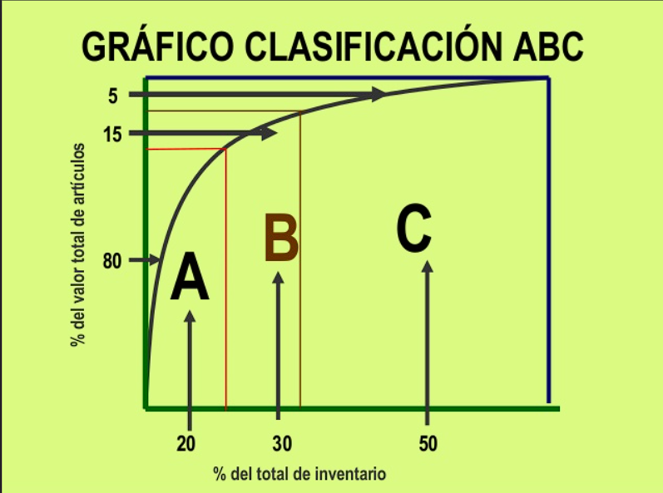

 | 1 | 2 | 3 | 4 | 5 | 6 | 7 | 8 | 9 | 10 | 11 | 12
 | % VENTAS POR MES TOTALES
 | DIC | ENERO | FEBRERO | MARZO | ABRIL | MAYO | JUNIO | JULIO | AGOST | SEPT. | OCT | NOV | 100%
PRODUCTO A | $196,508 |  | $294,762 |  | $393,016 |  | $491,270 | $393,016 |  |  | $982,540 |  | $2,751,112
PRODUCTO B | $52,000 |  | $104,000 | $156,000 | $208,000 | $104,000 | $52,000 | $52,000 | $156,000 | $260,000 |  |  | $1,144,000
PRODUCTO C | $22,100 | $22,100 |  | $110,500 | $176,800 | $132,600 | $88,400 | $22,100 | $176,800 | $198,900 | $44,200 | $110,500 | $1,105,000
 | $270,608 | $22,100 | $398,762 | $266,500 | $777,816 | $236,600 | $631,670 | $467,116 | $332,800 | $458,900 | $1,026,740 | $110,500 | $5,000,112

ANALISIS
 | 196508 | 52000 | $22,100
 |  |  | $22,100
 | 294762 | 104000
 |  | 156000 | $110,500
 | 393016 | 208000 | $176,800
 |  | 104000 | $132,600
 | 491270 | 52000 | $88,400
 | 393016 | 52000 | $22,100
 |  | 156000 | $176,800
 |  | 260000 | $198,900
 | 982540 |  | $44,200
 |  |  | $110,500
ANALISIS
 | PRODUCTO A | PRODUCTO B | PRODUCTO C
DIC | 196508 | 52000 | $22,100
ENERO |  |  | $22,100
FEBRERO | 294762 | 104000
MARZO |  | 156000 | $110,500
ABRIL | 393016 | 208000 | $176,800
MAYO |  | 104000 | $132,600
JUNIO | 491270 | 52000 | $88,400
JULIO | 393016 | 52000 | $22,100
AGOST |  | 156000 | $176,800
SEPT. |  | 260000 | $198,900
OCT | 982540 |  | $44,200
NOV |  |  | $110,500
 | COSTO POR PRODUCTO | CALCULO | en la Grafica
PRODUCTO A | $98,254 | $2,751,112 | AZUL
PRODUCTO B | $52,000 | $1,144,000 | NARANJO
PRODUCTO C | $22,100 | $1,105,000 | PLOMO
 |  | $5,000,112

 |  |  |  |  | RESPUESTAS

 |  |  |  |  | El mes de octubre |  |  | 11 | del producto a y c
 |  |  |  |  | el mes de enero |  |  | 2
 |  |  |  |  | los meses de abril ,Junio y octubre |  |  | 5,7,11 | del producto a,b,c

